SISTEMA_PUESTATIERRA
 | REPORTE FOTOGRÁFICO - Sistema de Puesta a Tierra
Nombre de la Estacion: | CANDELARIA
Nombre de Localidad: | CHANCAY
Fecha: | 12/06/2026 - 12/06/2026
Direccion: | CENTRO POBLADO CANDELARIA
ID site: | LI5120
CRQ: | CRQ000000081346
Sticker Año mantenimiento |  |  | Letrero de Localidad beneficiaria o GPS
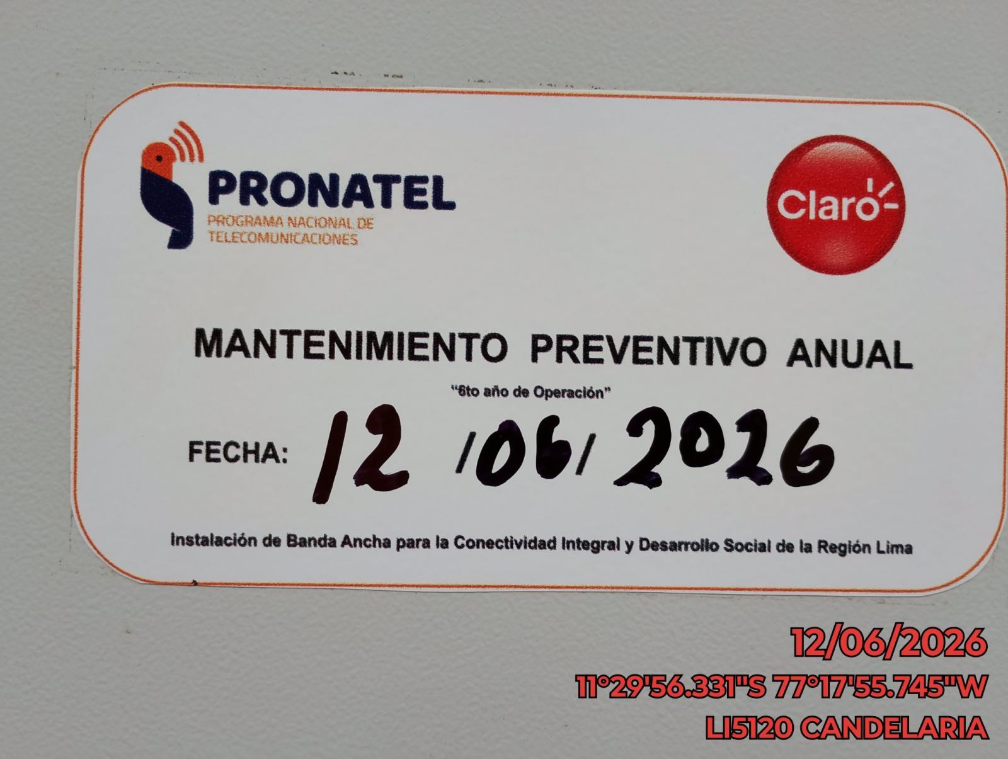 |  |  | 

INSPECCIÓN VISUAL
ANTES |  | DURANTE |  | DESPUES
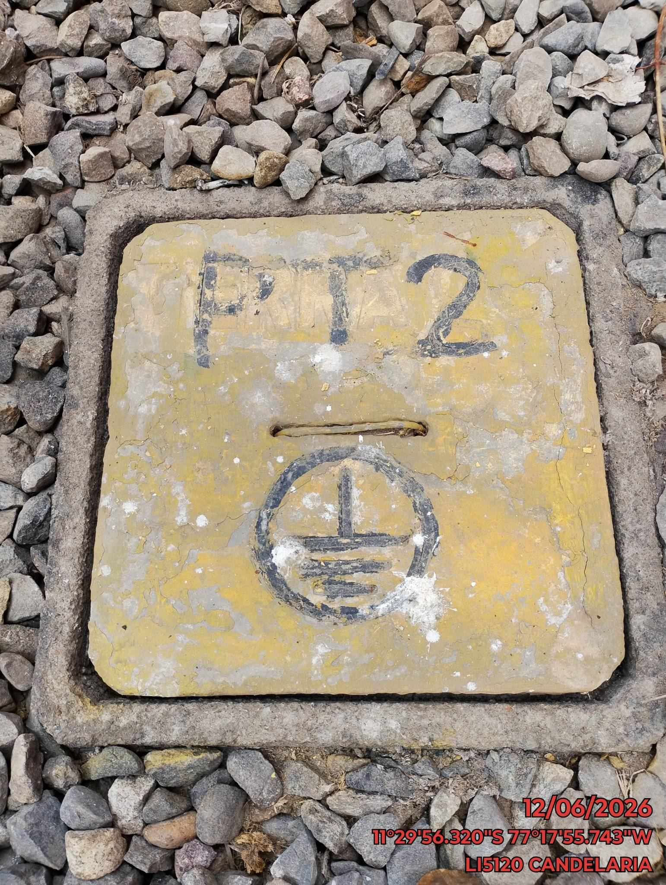 |  | 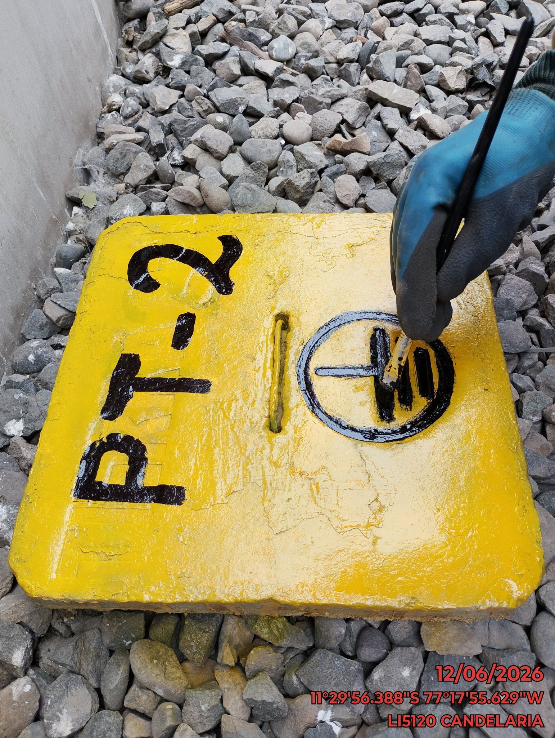 |  | 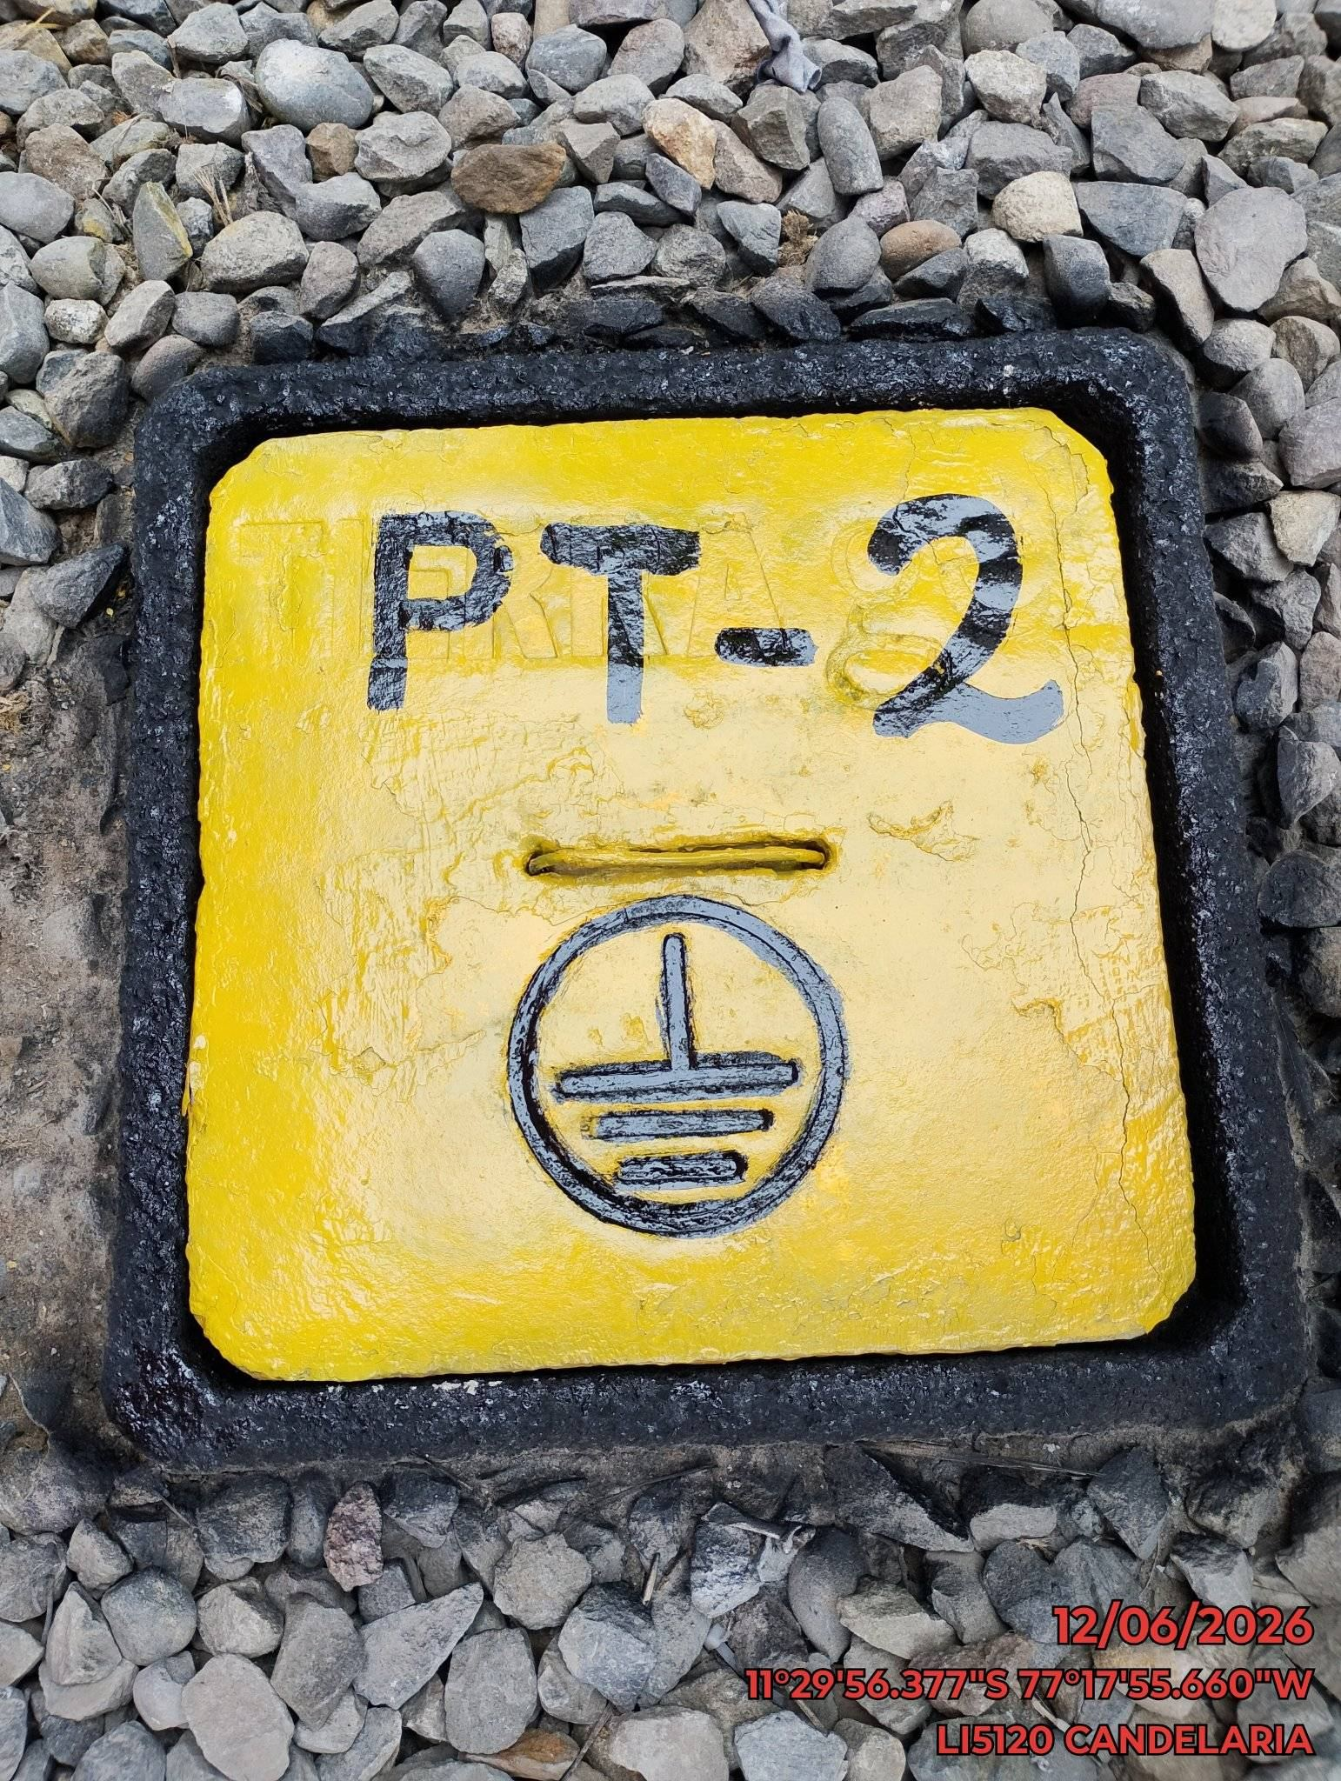

LIMPIEZA TÉCNICA DE COMPONENTES
ANTES |  | DURANTE |  | DESPUES
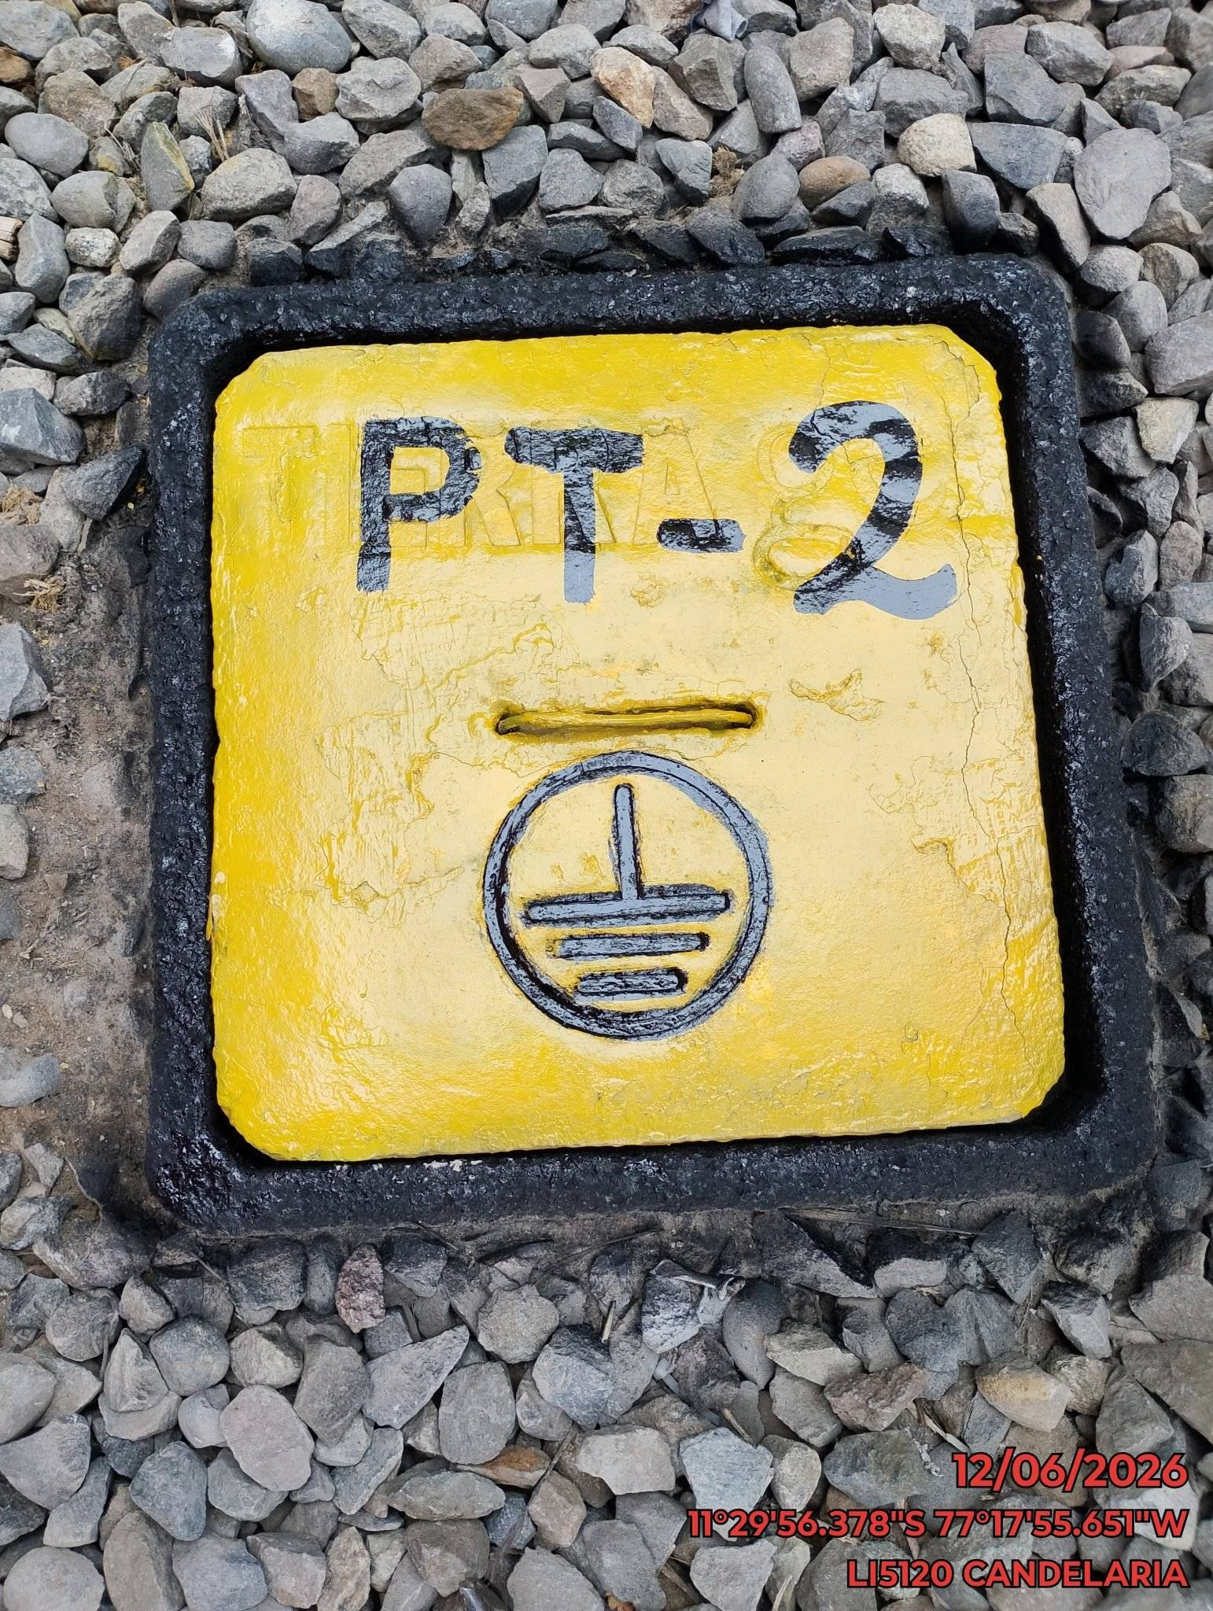 |  | 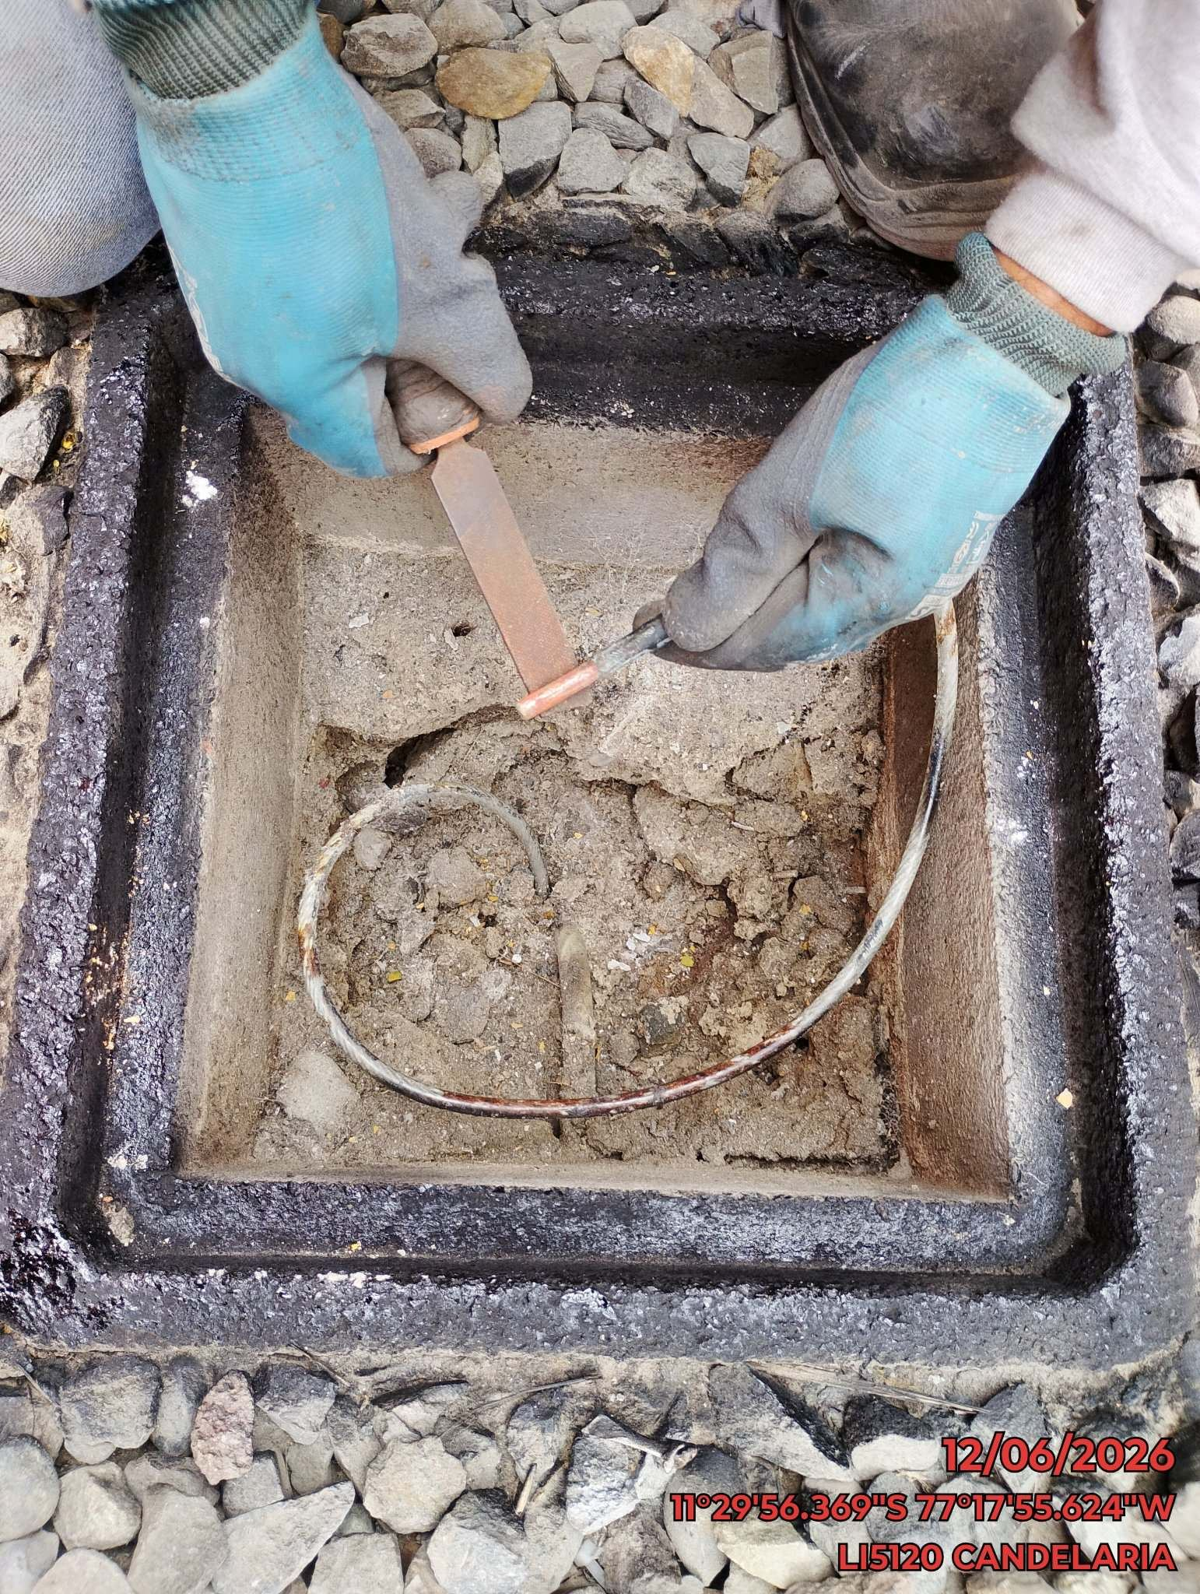 |  | 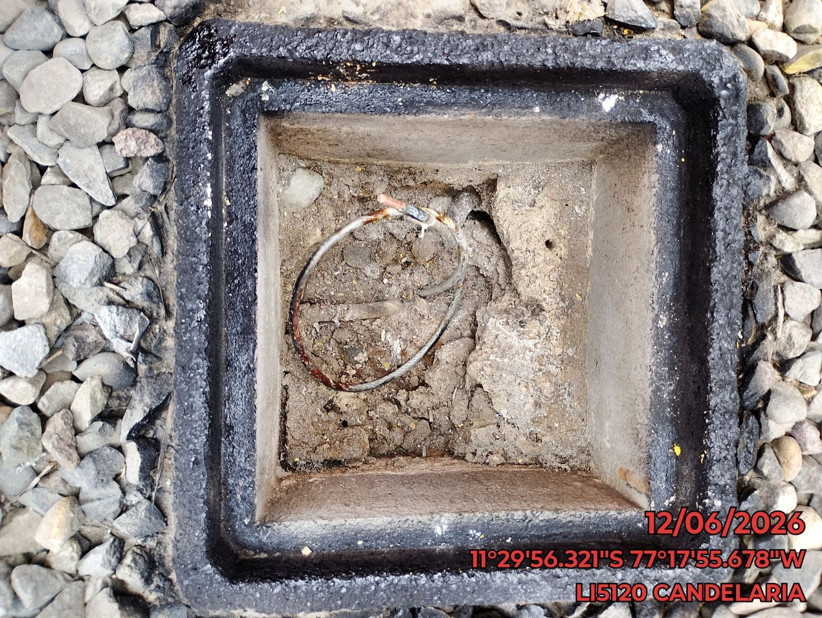

AJUSTE DE CONEXIONADO Y ACTUALIZACION DE SEÑALIZADO
ANTES |  | DURANTE |  | DESPUES
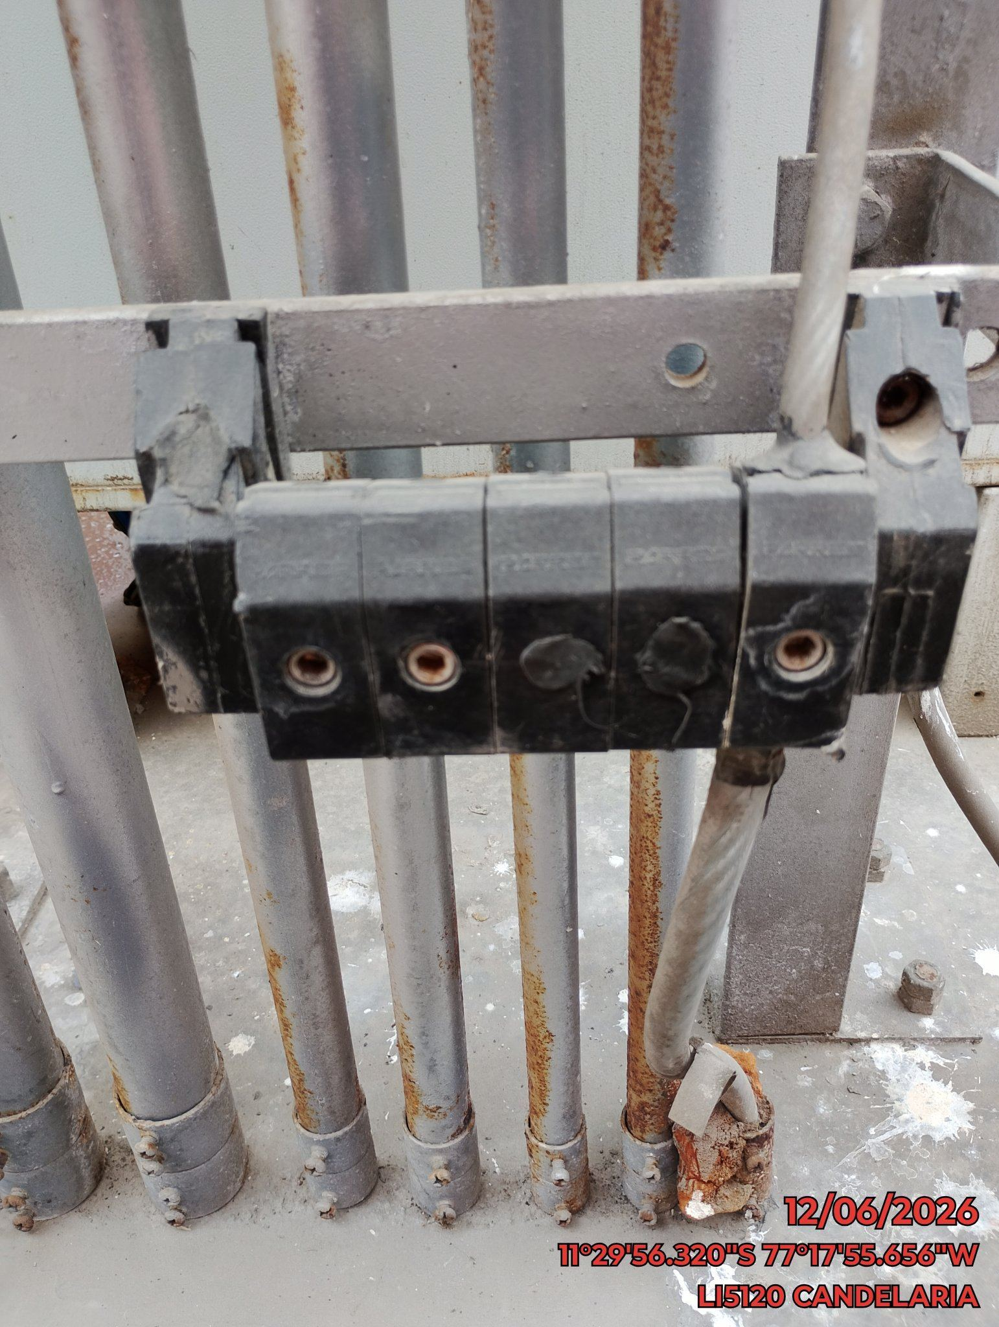 |  | 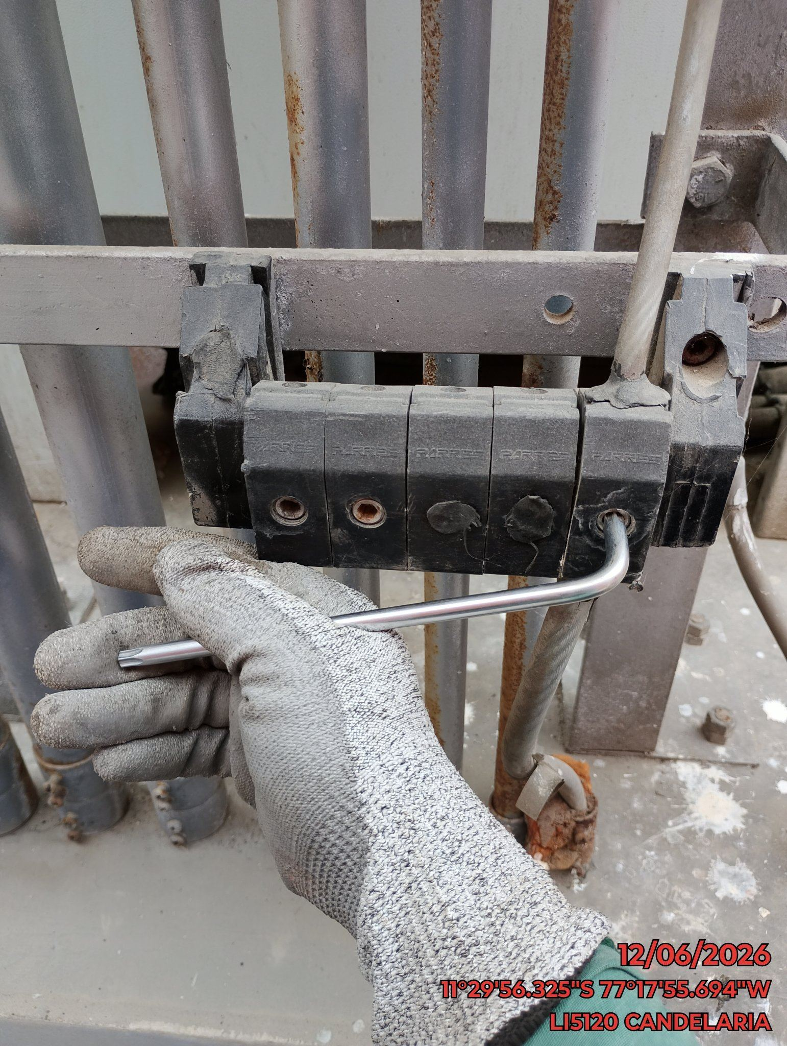 |  | 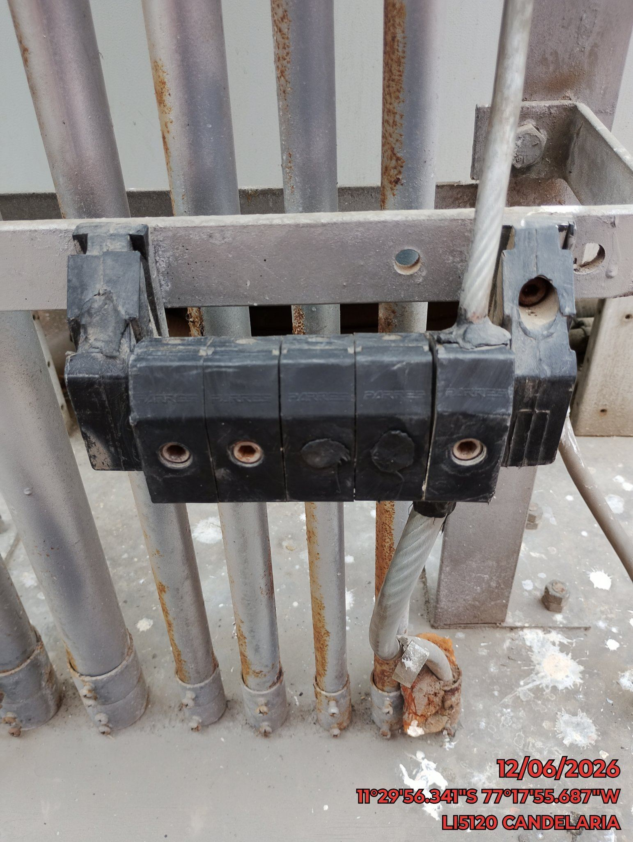

MEDICIÓN Y MEJORAMIENTO DE LA RESISTIVIDAD DEL SPAT
ANTES |  | DURANTE |  | DESPUES
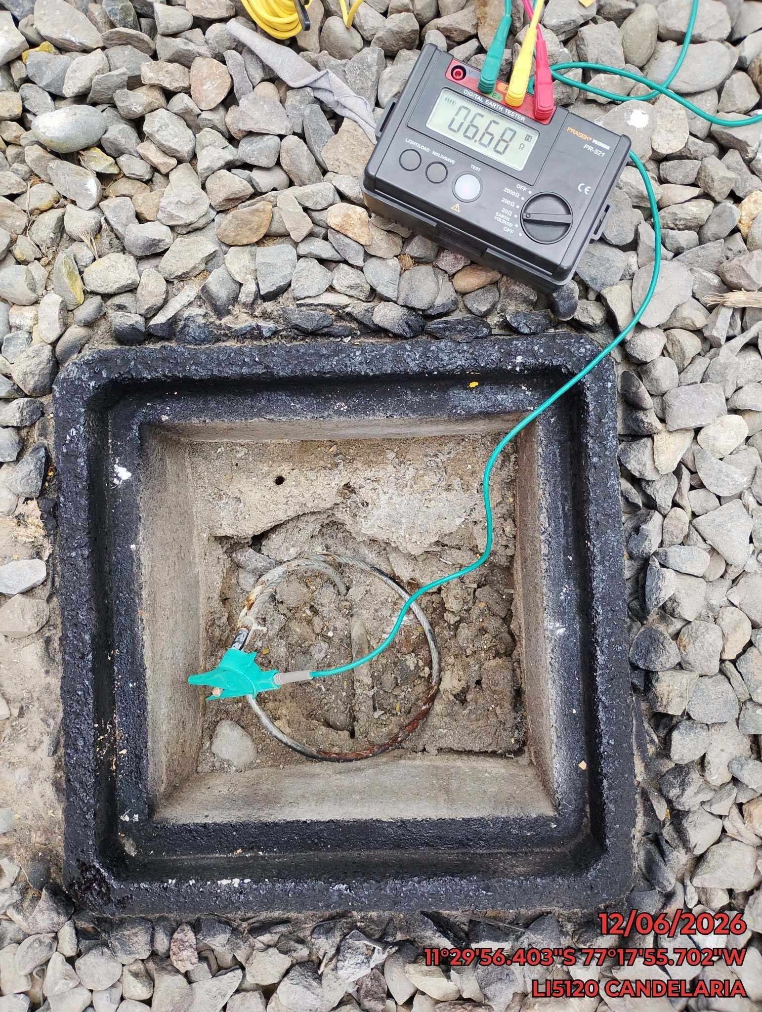 |  | 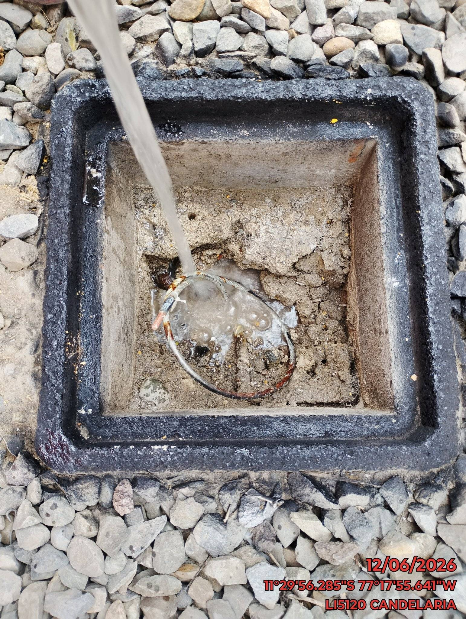 |  | 